상품제안서
제노브 거치형 고속 무선 충전기 RS300 | 상품코드: F24962

 |  |  |  |  |  |  | 02-412-0044 | www.easy1.co.kr
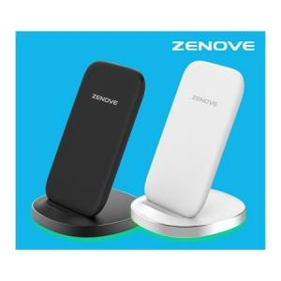

【상세/제작정보】 | ※ 전사인쇄 500개 부터 진행 가능합니다. 별도 문의 부탁드립니다.

【인쇄/포장옵션】 | 실크 / 포장지포장

【공급단가】 | 수량 | 100~ | 300~ | 500~ | 1,000~ | 3,000~
*VAT별도 | 단가 | 12,410원 | 12,220원 | 11,930원 | 11,460원 | 10,980원

【상품 URL】 | http://www.easy1.co.kr/src/goods_detail.php?gdno=24962

